Sheet1
31.5.2023, 11:52

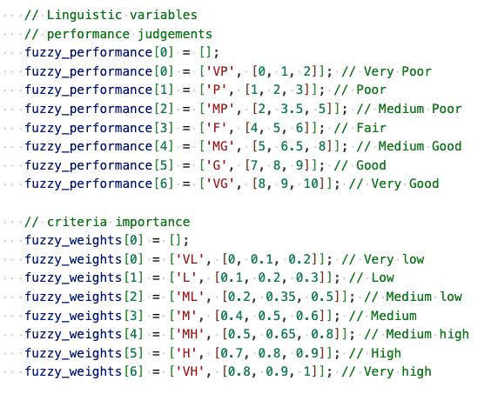
Current Entropy: 1,4715 |  |  | Rang 1 Werte normailieren und Formel nutzen

Resolution Recommendation:

Entropy | type | c-index | a/p-index | resolution
1.05527 | J | 1 | 2 | 1

Aggregated Judgement Matrix |  |  |  |  | K = 2^8*3^1*2^1*3^2 = 2^9*3^3 = 13824

 | a1 |  |  | a2 |  |  | a3
c1 | MP | P |  | MP | VG |  | MG | P | VG
c2 | F | G |  | F | MG |  | G | P
c3 | MG | VG |  | F | G |  | F | P

Aggregated Preferences

c1 |  |  | c2 |  |  | c3
H | ML | L | L | MH |  | M | H | L

Rank Acceptability Indices |  |  |  | Wie oft hat eine Alternative welchen Rang erreicht hat?

 | r1 | r2 | r3
a1 | 0.33912037037 | 0.4369212963 | 0.22395833333
a2 | 0.49645543981 | 0.35923032407 | 0.14431423611
a3 | 0.17599826389 | 0.20240162037 | 0.62160011574

Judgement Entropy Matrix |  |  |  | Welche Entropie kann ich mit einer bestimmten Auflösung erreichen? |  |  |  |  |  | Nach Formel + normalisiert

 | a1 |  |  | a2 |  |  | a3
c1 | 1.46797 | 1.45593 |  | 1.50737 | 1.05527 |  | 1.46991 | 1.0839 | 1.56559
c2 | 1.3895 | 1.45033 |  | 1.51281 | 1.40267 |  | 1.55725 | 1.23942
c3 | 1.39019 | 1.45066 |  | 1.51778 | 1.28165 |  | 1.5266 | 1.38327

Preference Entropies |  |  | Nach Formel

c1 |  |  | c2 |  |  | c3
1.39693 | 1.44982 | 1.39508 | 1.43168 | 1.50182 |  | 1.44346 | 1.33881 | 1.4956

Current Judgement Acceptability Indices |  |  |  |  | Für Rang 1: In wie vielen Fällen hat A1 gewonnen für ein bestimmtes Judgement?
for a1 wins |  | Alle Konflikte ergeben 0,33...

 | a1 |  |  | a2 |  |  | a3
c1 | 0.19625289352 | 0.14286747685 |  | 0.24913194444 | 0.089988425926 |  | 0.11053240741 | 0.13787615741 | 0.090711805556 |  | Rank Acceptability Indices
c2 | 0.10590277778 | 0.23321759259 |  | 0.1953125 | 0.14380787037 |  | 0.14344618056 | 0.19567418981
c3 | 0.10691550926 | 0.23220486111 |  | 0.22952835648 | 0.10959201389 |  | 0.15552662037 | 0.18359375 |  |  |  | r1 | r2 | r3
 |  |  |  |  |  |  |  |  |  |  | a1 | 0.33912037037 | 0.4369212963 | 0.22395833333
 |  |  |  |  |  |  |  |  |  |  | a2 | 0.49645543981 | 0.35923032407 | 0.14431423611
for a2 wins |  | Alle Konflikte ergeben 0,49... |  |  |  |  |  |  |  |  | a3 | 0.17599826389 | 0.20240162037 | 0.62160011574

 | a1 |  |  | a2 |  |  | a3
c1 | 0.22779224537 | 0.26866319444 |  | 0.12225115741 | 0.37420428241 |  | 0.16717303241 | 0.19343171296 | 0.13585069444
c2 | 0.29644097222 | 0.20001446759 |  | 0.21498842593 | 0.28146701389 |  | 0.21672453704 | 0.27973090278
c3 | 0.29759837963 | 0.19885706019 |  | 0.16963252315 | 0.32682291667 |  | 0.2330005787 | 0.26345486111

for a3 wins |  | Alle Konflikte ergeben 0,17...

 | a1 |  |  | a2 |  |  | a3
c1 | 0.079499421296 | 0.096498842593 |  | 0.13556134259 | 0.040436921296 |  | 0.059172453704 | 0.0054976851852 | 0.111328125
c2 | 0.10185185185 | 0.074146412037 |  | 0.097800925926 | 0.078197337963 |  | 0.14684606481 | 0.029152199074
c3 | 0.10206886574 | 0.073929398148 |  | 0.10554108796 | 0.070457175926 |  | 0.11675347222 | 0.059244791667

Potential Judgement Acceptability Indices
for a0 wins

 | a1 |  |  | a2 |  |  | a3
c1 | 0.38974285304 | 0.28121885234 |  | 0.49143835616 | 0.17833 |  | 0.32810822418 | 0.40936426117 | 0.26846499679
c2 | 0.21004304161 | 0.45965212432 |  | 0.38439635535 | 0.28563 |  | 0.28292195748 | 0.38781362007
c3 | 0.21105240611 | 0.4598195101 |  | 0.4547799914 | 0.21621 |  | 0.3078 | 0.36262323189

for a1 wins

 | a1 |  |  | a2 |  |  | a3
c1 | 0.45237753196 | 0.5288338317 |  | 0.24115296804 | 0.74154 |  | 0.49624221602 | 0.57431271478 | 0.40205523443
c2 | 0.58794835007 | 0.39421157685 |  | 0.42312072893 | 0.55905 |  | 0.42745042089 | 0.55440860215
c3 | 0.58746251606 | 0.39378312563 |  | 0.33610434284 | 0.64478 |  | 0.46113 | 0.52036005144

for a2 wins

 | a1 |  |  | a2 |  |  | a3
c1 | 0.157879615 | 0.18994731596 |  | 0.2674086758 | 0.08013 |  | 0.1756495598 | 0.016323024055 | 0.32947976879
c2 | 0.20200860832 | 0.14613629883 |  | 0.19248291572 | 0.15532 |  | 0.28962762163 | 0.057777777778
c3 | 0.20148507782 | 0.14639736427 |  | 0.20911566576 | 0.139 |  | 0.23107 | 0.11701671667

Current Preference Acceptability Indices |  |  |  |  |  | Siehe Current Judgement..

 | c1 |  |  | c2 |  |  | c3
a1 | 0.057942708333 | 0.11762152778 | 0.16355613426 | 0.15625 | 0.18287037037 |  | 0.11747685185 | 0.14699074074 | 0.074652777778
a2 | 0.19386574074 | 0.16500289352 | 0.13758680556 | 0.27076099537 | 0.22569444444 |  | 0.16652199074 | 0.16015625 | 0.16977719907
a3 | 0.085069444444 | 0.051793981481 | 0.039134837963 | 0.081958912037 | 0.094039351852 |  | 0.050636574074 | 0.029369212963 | 0.095992476852

Potential Preference Acceptability Indices

 | c1 |  |  | c2 |  |  | c3
a1 | 0.172 | 0.35171966256 | 0.4806547619 | 0.30699 | 0.363845711 |  | 0.35105923044 | 0.4368 | 0.21929451764
a2 | 0.57548 | 0.49340255246 | 0.40433673469 | 0.53198 | 0.44905008636 |  | 0.49762213575 | 0.47592 | 0.49872503187
a3 | 0.25252 | 0.15487778499 | 0.1150085034 | 0.16103 | 0.18710420265 |  | 0.15131863381 | 0.08727 | 0.28198045049

